All Stations
ID | Location | Filter_dybde | Sample_type | Område | ID til koordinater | N | E | Z MY | Z station (m u.t.) | Z station (kote) |  |  | Koordinat referencesystem = SWEREF 99 13 30 | Distance til NI1403 (m) | ST# | Afstand til ST#0
0 | Test af materiale |  |  | Test |  |  |  |  |  |  |  |  | #0 - Test af materiale
1 | örback opstrøm (v NI-1) | Örbäcken | GAC | 05_Örbäcken | NI-1 | 6657067.82 | 161138.16 | 142.00 | -0.10 | 142.10 | Ændret lidt ifht NI-1 |  | #1 - örback opstrøm (v NI-1) | 114.8 | ST#-45 | -45
2 | örback (v NI-4) | Örbäcken | GAC | 05_Örbäcken | NI-4 | 6656872.18 | 161071.31 | 137.00 | -0.10 | 137.10 |  |  | #2 - örback (v NI-4) | 233.0 | ST#178 | 178
3 | NI15-Ö12 | Örbäcken | GAC | 05_Örbäcken | NI15-Ö12 | 6656881.71 | 160996.14 | 135.67 | -0.10 | 135.77 | Har siddet på NI15-Ö1, men sidder efter vinteren 2016-2017 på NI15-Ö12 pga. Is i bäcken |  | #3 - NI15-Ö12 | 221.8 | ST#263 | 263
4 | Tilløb (v NI-10) | Örbäcken | GAC | 05_Örbäcken | NI16-Ö13 | 6656913.21 | 160980.58 | 136.23 | -0.10 | 136.33 | Ændret lidt ifht NI16-Ö13 |  | #4 - Tilløb (v NI-10) | 193.9 | ST#301 | 301
5 | NI16-Ö8 | Örbäcken | GAC | 05_Örbäcken | NI16-Ö8 | 6656952.19 | 160946.74 | 134.94 | -0.10 | 135.04 |  |  | #5 - NI16-Ö8 | 169.8 | ST#368 | 368
6 | Nedstrøms NI15-Ö18 | Örbäcken | GAC | 05_Örbäcken | NI-21 | 6656954.79 | 160904.64 | 135.39 | -0.10 | 135.49 | Ændret lidt ifht NI-21 |  | #6 - Nedstrøms NI15-Ö18 | 191.6 | ST#404_meanderbue_TH_ST#42 | 412
7 | NI16-Ö22 | Örbäcken | GAC | 05_Örbäcken | NI16-Ö22 | 6656907.77 | 160887.11 | 134.06 | -0.10 | 134.16 |  |  | #7 - NI16-Ö22 | 239.4 | ST#454 | 454
8 | NI15-Ö20 | Örbäcken | GAC | 05_Örbäcken | NI15-Ö20 | 6656880.54 | 160817.80 | 133.71 | -0.10 | 133.81 |  |  | #8 - NI15-Ö20 | 304.9 | ST#543 | 543
9 | NI15-Ö48 | Örbäcken | GAC | 05_Örbäcken | NI15-Ö48 | 6656905.54 | 160770.48 | 133.19 | -0.10 | 133.29 |  |  | #9 - NI15-Ö48 | 323.6 | ST#602 | 602
10 | Betongtröskel | Örbäcken | GAC | 05_Örbäcken | NI15-Ö43 | 6656905.40 | 160674.98 | 133.00 | -0.10 | 133.10 |  |  | #10 - Betongtröskel | 403.9 | ST#699 | 699
11 | Sø nedstrøms - recipient | Örbäcken | GAC | 05_Örbäcken | Sø nedstrøms - recipient | 6657374.71 | 159882.92 | 132.00 | -0.10 | 132.10 | aflæst i MapInfo |  | #11 - Sø nedstrøms - recipient | 1177.6 | ST#1786 | 1786
12 | B15:1 | 18 (12 - 20,9) | GAC-BOR | 01_primær | B15 | 6657150.93 | 161078.97 | 152.44 | 18.00 | 134.44 |  |  | #12 - B15:1 | 71.0
13 | NI1401:2 | 19,9 - 20,9 | GAC-BOR | 01_primær | NI1401:2 | 6657106.88 | 161053.93 | 150.03 | 20.40 | 129.63 |  |  | #13 - NI1401:2 | 26.3
14 | NI1501:2 | 16,11-17,11 | GAC-BOR | 01_primær | NI1501:2 | 6657047.84 | 160964.35 | 148.70 | 16.61 | 132.09 |  |  | #14 - NI1501:2 | 83.3
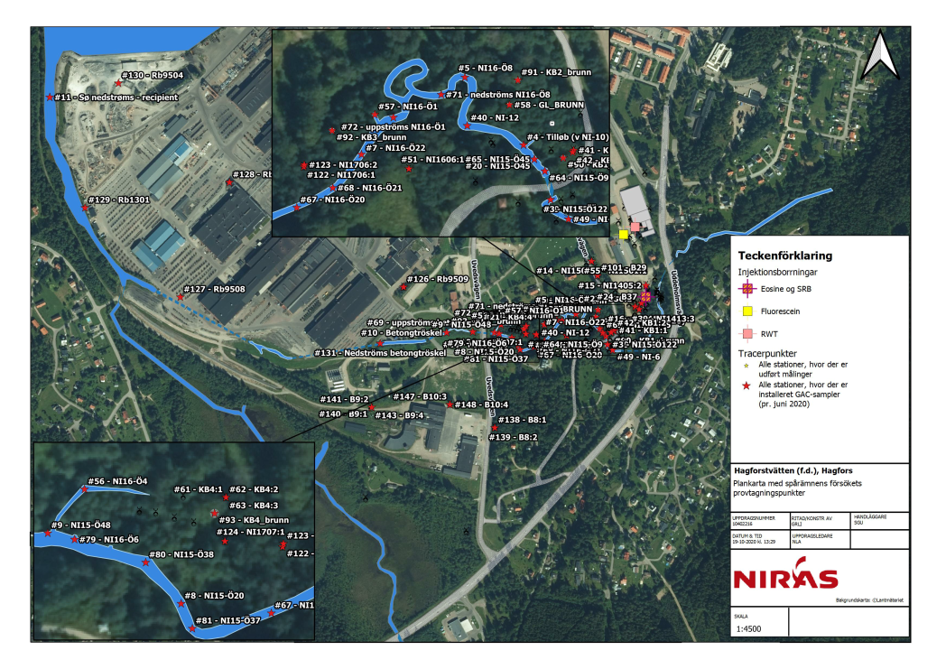
15 | NI1405:2 | 16,2-17,2 | GAC-BOR | 02_sekundær | NI1405:2 | 6656999.41 | 161072.80 | 148.34 | 16.70 | 131.64 |  |  | #15 - NI1405:2 | 111.1
16 | NI1413:2 | 18-19 | GAC-BOR | 02_sekundær | NI1413:2 | 6656951.91 | 161059.41 | 147.94 | 18.50 | 129.44 |  |  | #16 - NI1413:2 | 152.5
17 | B38:1 | 6,7-10,7 | GAC-BOR | 03_Udstrømningsområde I | B38 | 6656895.41 | 161019.06 | 140.94 | 8.70 | 132.24 |  |  | #17 - B38:1 | 206.0
18 | NI1603:2 | 13,5-14,15 | GAC-BOR | 03_Udstrømningsområde I | NI1603 | 6656915.32 | 160961.83 | 137.05 | 13.83 | 123.23 |  |  | #18 - NI1603:2 | 197.4
19 | NI15-Ö12 | Piezo | GAC-BOR | 03_Udstrømningsområde I | NI15-Ö12 | 6656881.71 | 160996.14 | 135.67 | 0.69 | 134.98 |  |  | #19 - NI15-Ö12 | 221.8 | ST#263 | 263
20 | NI15-Ö45 | Piezo | GAC-BOR | 03_Udstrømningsområde I | NI15-Ö45 | 6656905.01 | 160986.80 | 135.75 | 0.32 | 135.43 |  |  | #20 - NI15-Ö45 | 200.5 | ST#290 | 290
21 | KB4:4 | 8-9 | GAC-BOR | 04_Udstrømningsområde III | KB4:4 | 6656918.22 | 160833.71 | 135.23 | 8.50 | 126.73 |  |  | #21 - KB4:4 | 267.1
22 | B35 | 10,9-20,9 | GAC-BOR | 02_sekundær | B35 | 6656967.52 | 161050.60 | 148.30 | 15.90 | 132.40 |  |  | #22 - B35 | 135.5
23 | B36:1 | 10-20 | GAC-BOR | 02_sekundær | B36 | 6656957.08 | 161051.41 | 148.12 | 15.00 | 133.12 |  |  | #23 - B36:1 | 146.0
24 | B37 | 18,1-28,1 | GAC-BOR | 02_sekundær | B37 | 6656964.03 | 161063.83 | 148.05 | 27.60 | 120.45 |  |  | #24 - B37 | 141.7
25 | NI1402:1 | 18-19 | GAC-BOR | 01_primær | NI1402:1 | 6657120.19 | 161051.13 | 150.32 | 18.50 | 131.82 |  |  | #25 - NI1402:1 | 29.7
26 | NI1402:2 | 20,7-21,7 | GAC-BOR | 01_primær | NI1402:2 | 6657120.16 | 161051.11 | 150.32 | 21.20 | 129.12 |  |  | #26 - NI1402:2 | 29.7
27 | NI1406 | 16,4-17,4 | GAC-BOR | 01_primær | NI1406 | 6657114.74 | 161047.73 | 149.96 | 16.90 | 133.06 |  |  | #27 - NI1406 | 23.7
28 | NI1407:2 | 13,3-14,3 | GAC-BOR | 01_primær | NI1407:2 | 6657092.57 | 161036.69 | 149.15 | 13.80 | 135.35 |  |  | #28 - NI1407:2 | 12.0
29 | NI1407:3 | 20-21 | GAC-BOR | 01_primær | NI1407:3 | 6657092.60 | 161036.67 | 149.15 | 20.50 | 128.65 |  |  | #29 - NI1407:3 | 12.0
30 | NI1408:2 | 16,5-17,5 | GAC-BOR | 01_primær | NI1408:2 | 6657101.20 | 161028.33 | 149.29 | 17.00 | 132.29 |  |  | #30 - NI1408:2 | 0.1
31 | NI1408:3 | 19,7-20,7 | GAC-BOR | 01_primær | NI1408:3 | 6657101.12 | 161028.29 | 149.29 | 20.20 | 129.09 |  |  | #31 - NI1408:3 | 0.1
32 | NI1401:1 | 15,5-16,5 | GAC-BOR | x_ikke i brug | NI1401:1 |  |  |  |  |  |  | Filter NI1401:1 har fået station #59 i stedet - #32 anvendes ikke til anden placering | #32 - NI1401:1
33 | NI1410:3 | 18,9-19,9 | GAC-BOR | x_ikke i brug | NI1410:3 |  |  |  |  |  |  | Filter NI1410:3 har ikke GAC-sampler pt - #33 anvendes ikke til anden placering | #33 - NI1410:3
34 | NI1411:2 | 16-17 | GAC-BOR | x_ikke i brug | NI1411:2 |  |  |  |  |  |  | Boring er lukket med beton, ikke sløjfet rigtigt! | #34 - NI1411:2
35 | NI1411:3 | 18,95-19,95 | GAC-BOR | x_ikke i brug | NI1411:3 |  |  |  |  |  |  | Boring er lukket med beton, ikke sløjfet rigtigt! | #35 - NI1411:3
36 | NI1412:3 | 21,59-22,59 | GAC-BOR | 02_sekundær | NI1412:3 | 6656971.47 | 161066.66 | 148.02 | 22.09 | 125.93 |  | tidligere navn NI1412:2 | #36 - NI1412:3 | 135.3
37 | NI1412:2 | 18,5-19,5 | GAC-BOR | 02_sekundær | NI1412:2 | 6656971.48 | 161066.63 | 148.02 | 19.00 | 129.02 |  | tidligere navn NI1412:2b | #37 - NI1412:2 | 135.3
38 | NI1413:1 | 14-15 | GAC-BOR | 02_sekundær | NI1413:1 | 6656951.89 | 161059.38 | 147.94 | 14.50 | 133.44 |  |  | #38 - NI1413:1 | 152.5
39 | NI1413:3 | 23,1-24,1 | GAC-BOR | 02_sekundær | NI1413:3 | 6656951.96 | 161059.39 | 147.94 | 23.60 | 124.34 |  |  | #39 - NI1413:3 | 152.4
40 | NI-12 | Örbäcken | GAC | 05_Örbäcken | NI-12 | 6656924.33 | 160948.08 | 135.00 | -0.10 | 135.10 | Ændret lidt ifht NI-12 |  | #40 - NI-12 | 194.2 | ST#335 | 335
41 | KB1:1 | 3,5-4,5 | GAC-BOR | 03_Udstrømningsområde I | KB1:1 | 6656910.19 | 161009.44 | 138.29 | 4.00 | 134.29 |  |  | #41 - KB1:1 | 191.9
42 | KB1:2 | 5,25-6,25 | GAC-BOR | 03_Udstrømningsområde I | KB1:2 | 6656909.08 | 161008.89 | 138.24 | 5.75 | 132.49 |  |  | #42 - KB1:2 | 193.1
43 | NI1604:3 | 22,12-23,12 | GAC-BOR | 02_sekundær | NI1604:3 | 6656961.30 | 161061.95 | 148.05 | 22.62 | 125.43 |  |  | #43 - NI1604:3 | 143.9
44 | NI1604b:2 | 18,32-19,32 | GAC-BOR | 02_sekundær | NI1604b:2 | 6656961.30 | 161060.92 | 148.05 | 18.82 | 129.23 |  |  | #44 - NI1604b:2 | 143.6
45 | NI1605:1 | 14,37-15,37 | GAC-BOR | 02_sekundær | NI1605b:1 | 6656984.78 | 161075.94 | 148.12 | 14.87 | 133.25 |  |  | #45 - NI1605:1 | 125.8
46 | NI1605b:3 | 18,77-19,77 | GAC-BOR | 02_sekundær | NI1605b:3 | 6656984.78 | 161075.94 | 148.12 | 19.27 | 128.85 |  |  | #46 - NI1605b:3 | 125.8
47 | NI1607:1 | 0,84-1,84 | GAC-BOR | 03_Udstrømningsområde I | NI1607:1 | 6656881.31 | 161002.16 | 136.50 | 1.34 | 135.16 |  |  | #47 - NI1607:1 | 221.4
48 | NI1607:3 | 14,70-15,70 | GAC-BOR | 03_Udstrømningsområde I | NI1607:3 | 6656881.31 | 161002.16 | 136.50 | 15.20 | 121.30 |  |  | #48 - NI1607:3 | 221.4
49 | NI-6 | Örbäcken | GAC | 05_Örbäcken | NI-6 | 6656870.50 | 161006.43 | 136.00 | -0.10 | 136.10 | Ændret lidt ifht NI-6 |  | #49 - NI-6 | 231.7 | ST#244 | 244
50 | NI1412:3 | 21,59-22,59 | GAC-BOR | x_ikke i brug | NI1412:3 |  |  |  |  |  |  | Filter NI1412:3 har fået station #36 i stedet grundet noteringsfejl i felten - #50 anvendes ikke til anden placering | #50 - NI1412:3
51 | NI1606:1 | 12,78-13,78 | GAC-BOR | 03_Udstrømningsområde I | NI1606:1 | 6656899.53 | 160914.45 | 142.47 | 13.28 | 129.19 |  |  | #51 - NI1606:1 | 231.6
52 | NI1608:1 | 2,23-3,23 | GAC-BOR | 03_Udstrømningsområde I | NI1608:1 | 6656869.39 | 160999.41 | 136.82 | 2.73 | 134.09 |  |  | #52 - NI1608:1 | 233.6
53 | NI1608:3 | 8,18-9,18 | GAC-BOR | 03_Udstrømningsområde I | NI1608:3 | 6656869.39 | 160999.41 | 136.82 | 8.68 | 128.14 |  |  | #53 - NI1608:3 | 233.6
54 | NI1501:3 | 21,86-22,86 | GAC-BOR | 01_primær | NI1501:3 | 6657047.84 | 160964.35 | 148.70 | 22.36 | 126.34 |  |  | #54 - NI1501:3 | 83.3
55 | NI1501:1 | 12,38-13,38 | GAC-BOR | 01_primær | NI1501:1 | 6657047.84 | 160964.35 | 148.70 | 12.88 | 135.82 |  |  | #55 - NI1501:1 | 83.3
56 | NI16-Ö4 | Örbäcken | GAC | 05_Örbäcken | NI16-Ö4 | 6656921.09 | 160783.53 | 133.87 | -0.10 | 133.97 |  |  | #56 - NI16-Ö4 | 303.9 | ST#597_biflöde_3_TH_ST#19 | 597
57 | NI16-Ö1 | Örbäcken | GAC | 05_Örbäcken | NI16-Ö1 | 6656930.75 | 160894.85 | 134.34 | -0.10 | 134.44 |  |  | #57 - NI16-Ö1 | 216.4 | ST#435_biflöde_2_TH_ST#1 | 435
58 | GL_BRUNN | ?-? | GAC-BOR | 03_Udstrømningsområde I | GL_BRUNN | 6656936.33 | 160972.41 | 137.42 | 0.30 | 137.12 |  | Artesisk, placeret ca. 0,3 m ut | #58 - GL_BRUNN | 174.1
59 | NI1401:1 | 15,5-16,5 | GAC-BOR | 01_primær | NI1401:1 | 6657106.83 | 161053.88 | 150.03 | 16.00 | 134.03 |  |  | #59 - NI1401:1 | 26.2
60 | NI1412:1 | 14,53-15,53 | GAC-BOR | 02_sekundær | NI1412:1 | 6656971.51 | 161066.66 | 148.02 | 15.03 | 132.99 |  |  | #60 - NI1412:1 | 135.2
61 | KB4:1 | 2-3 | GAC-BOR | 04_Udstrømningsområde III | KB4:4 | 6656918.22 | 160833.71 | 135.23 | 2.50 | 132.73 |  |  | #61 - KB4:1 | 267.1
62 | KB4:2 | 4-5 | GAC-BOR | 04_Udstrømningsområde III | KB4:4 | 6656918.22 | 160833.71 | 135.23 | 4.50 | 130.73 |  |  | #62 - KB4:2 | 267.1
63 | KB4:3 | 6-7 | GAC-BOR | 04_Udstrømningsområde III | KB4:4 | 6656918.22 | 160833.71 | 135.23 | 6.50 | 128.73 |  |  | #63 - KB4:3 | 267.1
64 | NI15-Ö9 | Örbäcken | GAC | 05_Örbäcken | NI15-Ö9 | 6656898.17 | 160992.86 | 135.81 | -0.10 | 135.91 |  |  | #64 - NI15-Ö9 | 206.1 | ST#281 | 281
65 | NI15-Ö45 | Örbäcken | GAC | 05_Örbäcken | NI15-Ö45 | 6656905.01 | 160986.80 | 135.75 | -0.10 | 135.85 |  |  | #65 - NI15-Ö45 | 200.5 | ST#290 | 290
66 | Hagälven 2 | Örbäcken | GAC | 05_Örbäcken |  | 6656928.36 | 160013.51 | 134.00 | -0.10 | 134.10 | aflæst i MapInfo |  | #66 - Hagälven 2 | 1029.4 | ST#1338 | 1338
67 | NI16-Ö20 | Örbäcken | GAC | 05_Örbäcken | NI16-Ö20 | 6656877.15 | 160849.81 | 133.87 | -0.10 | 133.97 |  |  | #67 - NI16-Ö20 | 286.4 | ST#504 | 504
68 | NI16-Ö21 | Örbäcken | GAC | 05_Örbäcken | NI16-Ö21 | 6656888.53 | 160870.59 | 133.87 | -0.10 | 133.97 |  |  | #68 - NI16-Ö21 | 264.7 | ST#480 | 480
69 | uppströms betontroskel | Örbäcken | GAC | 05_Örbäcken |  | 6656906.96 | 160727.29 | 133.00 | -0.10 | 133.10 | aflæst i MapInfo |  | #69 - uppströms betontroskel | 358.2 | ST#642 | 642
70 | Hagälven 1 | Örbäcken | GAC | 05_Örbäcken |  | 6656312.87 | 160570.11 | 132.00 | -0.10 | 132.10 | aflæst i MapInfo |  | #70 - Hagälven 1 | 911.8 | ST#898 | 898
71 | nedströms NI16-Ö8 | Örbäcken | GAC | 05_Örbäcken |  | 6656942.25 | 160933.08 | 135.00 | -0.10 | 135.10 | aflæst i MapInfo |  | #71 - nedströms NI16-Ö8 | 185.3 | ST#388 | 388
72 | uppströms NI16-Ö1 | Örbäcken | GAC | 05_Örbäcken |  | 6656929.08 | 160905.50 | 135.00 | -0.10 | 135.10 | aflæst i MapInfo |  | #72 - uppströms NI16-Ö1 | 211.4 | ST#426 | 426
73 | NI1609:1 | 0,5-1,5 | GAC-BOR | 03_Udstrømningsområde I | NI1609:1 | 6656874.33 | 161005.29 | 136.63 | 1.00 | 135.63 |  | installeret i 1,25m | #73 - NI1609:1 | 228.0
74 | NI1609:2 | 2,9-3,9 | GAC-BOR | 03_Udstrømningsområde I | NI1609:2 | 6656874.33 | 161005.27 | 136.63 | 3.40 | 133.23 |  | installeret i 3,75m | #74 - NI1609:2 | 228.0
75 | NI1609:3 | 14,91-15,91 | GAC-BOR | 03_Udstrømningsområde I | NI1609:3 | 6656874.29 | 161005.33 | 139.63 | 15.41 | 124.22 |  | installeret i 15,75m | #75 - NI1609:3 | 228.1
76 | B2:1 | 11-12 | GAC-BOR | 01_primær | B2:1 | 6657001.14 | 160985.17 | 146.72 | 11.50 | 135.22 |  |  | #76 - B2:1 | 108.9
...

